상품제안서
엑스케이스 반사 안전키링 국산 | 상품코드: S45484

 |  |  |  |  |  |  | 02-713-8555 | www.synergygift.co.kr
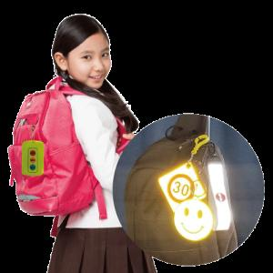

【상세/제작정보】

【인쇄/포장옵션】 | 풀칼라, 양면 풀칼라 / OPP(비닐)

【공급단가】 | 수량 | 300~ | 1,000~ | 3,000~ | 10,000~ | 20,000~
*VAT별도 | 기본형 | 2,210원 | 2,090원 | 1,980원 | 1,930원 | 1,900원
 | 스트랩형 | 2,530원 | 2,390원 | 2,280원 | 2,220원 | 2,180원

【상품 URL】 | https://www.synergygift.co.kr:443/src/goods_detail.php?gdno=45484

